权限可能存在异常
项目名称 | 项目编码 | 设计区 | 提资区 | 成品区 | 备注 | 截图
演示测试项目 | 20250411 |  |  |  | 无该项目
测试-LL | QQ-1234 |  |  |  | 无该项目
凤集大道与宁马市域（郊）铁路交叉节点隧道工程 | 20220122 | 否 | 否 | 否
Test测试项目 | 001 |  |  |  | 无该项目
演示项目 | 00000 | 否 | 否 | 否
德胜河航道整治工程下穿京沪高铁、沪宁城际铁路专项设计及设计咨询项目DSH-ST-SJ标段 | 20240105 | 否 | 否 | 否
沈海高速公路赣榆至灌云北段扩建涉铁工程 | 20240107 | 否 | 否 | 否
盐城市响水港疏港高速公路下穿青盐铁路立交工程 | 20250095 | 否 | 否 | 否
盐城至靖江高速公路扩建工程下穿宁启铁路立交工程 | 20190129 | 否 | 否 | 否
马鞍山市宁芜铁路涉铁道路建设工程设计服务项目（县区园区） | QS-001 | 否 | 否 | 否
淮安市承恩大道改扩建工程（铁云路~汪廷珍路） | QS-002 | 否 | 否 | 否
昆山市蓬溪南路二期穿（跨）越沪通二期、京沪铁路立交工程 | QS-003 | 否 | 否 | 否
长深高速公路溧阳至苏浙省界段扩建工程下穿宁杭高铁立交工程 | QS-004 | 否 | 否 | 否
南京市秦淮区上高路（二期）拓宽改造工程下穿仙林铁路、在建宁芜货线立交工程 | 20250066 | 否 | 否 | 否
南京北站枢纽经济区朱家山河路一期下穿在建沪渝蓉铁路立交工程 | 20250078 | 否 | 否 | 否
梁山经济开发区东区雨污管网升级改造工程 | 20230149 | 否 | 否 | 否
龙王山绿色现代产业园（一期）项目高标准厂房载体建设项目 | 20250082 | 否 | 否 | 否
数字长清智慧化城市建设项目数字大厦工程总承包（EPC） | 20250147 | 否 | 否 | 否
惠州纳米养虾项目 | QS-006 | 否 | 否 | 否
南京建宁西路过江通道工程（东机辆段房屋还建） | QS-007 |  |  |  | 未策划
京沪线凤阳站信号联锁等设备更新改造及超周期专项整治工程 | 20250111 | 否 | 否 | 否
京沪线管店站信号联锁等设备更新改造及超周期专项整治工程 | 20250112 | 否 | 否 | 否
京沪线卞庄站信号联锁等设备更新改造及超周期专项整治工程 | 20250113 | 否 | 否 | 否
全院测试项目 | 00001 |  |  |  | 无该项目
京沪线取消任桥中继站改造及芦岭~唐南集超周期设备隐患整治工程 | 20250115 | 否 | 否 | 否
京沪线曹山站信号联锁等设备更新改造及超周期专项整治工程 | 20250114 | 否 | 否 | 否
测试 | 00111 |  |  |  | 无该项目
连云港市文明路下穿陇海铁路立交工程 | QS-008 | 否 | 否 | 否
淮安港三期扩建提升工程（铁水联运提升项目） | 20230064 | 否 | 否 | 否
连盐铁路赣榆北站站改工程 | 20240122 | 否 | 否 | 否
常州站新建站台升降安全防护设备工程 | 20250073 | 否 | 否 | 否
test | t123 |  |  |  | 无该项目
测试20250908 | 20250908 |  |  |  | 无该项目
测试20250909 | 20250909 |  |  |  | 无该项目
测试-syq-20250909 | syq-20250909 |  |  |  | 无该项目
测试-syq-20250909_2 | 20250909_2 |  |  |  | 无该项目
测试20250909001 | 20250909001 |  |  |  | 无该项目
测试-syq-20250909——2 | 20250909——2 |  |  |  | 无该项目
测试20250909002 | 20250909002 |  |  |  | 无该项目
常熟西站地下空间项目 | QS（J）2025-05 | 否 | 否 | 否
沭阳淮河大道南延工程(松江路-宿迁大道)勘察设计 | 20180214 | 否 | 否 | 否
扬州市平山北路南延（双塘路~江平西路）下穿宁启铁路建设工程 | 20230176 | 否 | 否 | 否
芜湖市G205九华北路下穿淮南线安全提升工程设计 | 20230027 | 否 | 否 | 否
东阿县S329至S324省道连接线工程 | 20220015 | 否 | 否 | 否
南京市栖霞区青马路改扩建工程 | 20180063 | 否 | 否 | 否
镇江市规划丁卯支路方案研究 | 20200281 | 否 | 否 | 否
镇瑞线K11+587大刘村西道口平改立工程 | 20200141 | 否 | 否 | 否
芜湖市繁昌区富鑫路（繁阳大道—中纬三路）并行芜铜铁路工程 | 20220046 | 否 | 否 | 否
芜湖市繁昌区五小路下穿芜铜铁路立交工程 | 20230081 | 否 | 否 | 否
芜湖市繁昌区蟹矶山路下穿芜铜铁路立交工程 | 20230083 | 否 | 否 | 否
巷口桥站货场道路及排水改造工程 | QS(J)2025-02 | 否 | 否 | 否
南京南站博爱街、创新街、诚信街等市政道路及排水管网整治工程 | 20250118 | 否 | 否 | 否
通盛大道下穿铁路通道工程 | 20230301 | 否 | 否 | 否
南通火车站综合交通枢纽及 配套设施-安达路下穿铁路通道工程 | 20230304 | 否 | 否 | 否
南通火车站综合交通枢纽及 配套设施-石桥路下穿铁路通道工程 | 20230305 | 否 | 否 | 否
南京市江北新区葛大线下穿宁启铁路改建工程 | 20190329 | 否 | 否 | 否
无锡市钱桥老镇城市更新项目一期外线新建10kV电力线路下穿沪宁城际桥孔工程 | 20250139 | 否 | 否 | 否
三棵树邻里中心工程建设项目 | 20230151 | 否 | 否 | 否
东海高新技术产业开发区昌平河西路、中捷路新建工程 | QS-016 | 否 | 否 | 否
上海三佳建设有限公司三佳还建大楼项目邻近沪杭客专上海南联络线、沪春铁路、李莘联络线涉铁安全评估 | 20250104 | 否 | 否 | 否
三山矶路燃气管下穿梅钢专用铁路新建工程 | 20250065 | 否 | 否 | 否
龙藏大道（凤舞路-南京绕城高速）燃气管下穿京沪高铁桥孔工程 | 20250050 | 否 | 否 | 否
沪武高速公路扩建太仓至常州段芙蓉互通C匝道下穿沪宁沿江高铁涉铁安全评估 | 20250084 | 否 | 否 | 否
沪武高速公路扩建太仓至常州段礼嘉互通、常州南互通下穿沪宁沿江高铁涉铁安全评估 | 20250086 | 否 | 否 | 否
沪武高速公路扩建太仓至常州段HWK-CZ21标段路面工程涉铁技术咨询 | 20250085 | 否 | 否 | 否
国网江苏镇江本部35kV洲营376线2号-5号三跨改造下穿沪宁城际、船山矿铁路工程 | 20250052 | 否 | 否 | 否
国网江苏镇江本部35kV镇洲357等五回线路五洲变出线段改造下穿京沪高铁桥孔工程 | 20250051 | 否 | 否 | 否
泰州鑫跃供热有限公司新建蒸汽管道下穿宁启铁路桥孔工程 | 20250087 | 否 | 否 | 否
黄山市境内皖赣铁路封闭困难地段增建立交皖赣线K303+800人行通道平改立工程 | 20250127 | 否 | 否 | 否
黄山市境内皖赣铁路封闭困难地段增建立交皖赣线K303+558人行通道平改立工程 | 20250128 | 否 | 否 | 否
淮安市承恩大道改扩建工程(铁云路~汪廷珍路) | QS-009 |  |  |  | 无该项目
淮安市翔宇北路下穿新长铁路工程 | QS-010 | 否 | 否 | 否
连云港市文明路下穿陇海铁路立交工程 | QS-011 |  |  |  | 无该项目
南京江宁区滨河路东延 | QS-012 | 否 | 否 | 否
江阴市地方道路穿越盐泰锡常宜 铁路、新长铁路立交工程方案研究 | QS-013 | 否 | 否 | 否
南京市江边路涉铁段改造工程 | QS-014 | 否 | 否 | 否
马鞍山市宁芜铁路涉铁道路建设工程设计服务项目（县区园区） | QS-015 |  |  |  | 无该项目
蓬溪南路改造工程勘察设计项目PXNL-SJ标段 | 20200215 |  |  |  | 未策划
合兴路西延（安康里小区-合兴路铁路桥）新建工程勘察设计HXL-SJ标段 | 20200214 |  |  |  | 未策划
湖滨路南延工程 | 20200073 |  |  |  | 未策划
宣城市绩溪县G233舒村桥改扩建上跨皖赣铁路立交工程 | 20230037 |  |  |  | 未策划
新建上海至南京至合肥高速铁路 高里至永宁区间铁路电力迁改下穿京沪铁路工程 | 20230098 |  |  |  | 未策划
芜湖北塘110kV线路下穿宁芜铁路青弋江特大桥工程 | 20250004 | 否 | 否 | 否
国网江苏镇江本部35kV新河398等4回线路下穿京沪高铁、沪宁城际工程 | 20250054 |  |  |  | 未策划
淮安市境内穿越客专站场藏军洞路燃气管改线下穿徐盐客专、连镇客专桥孔工程 | 20240082 |  |  |  | 未策划
昆山市车站路（庆丰路-衡山路）南延工程 | 20210111 |  |  |  | 未策划
南京市鼓楼象山地块代征路工程 | 20220025 |  |  |  | 未策划
昆山市陆家浜货场周边路网前期方案研究 | 20230122 |  |  |  | 未策划
慈湖河路（电业路-天门大道）北延项目设计 | 20190118 |  |  |  | 未策划
连云港区疏港航道整治下穿徐圩铁路、上合组织（连云港）国际物流园专用铁路工程 | 20250044 | 否 | 否 | 否
连云港228国道连云南段下穿徐圩铁路立交工程 | 20250019 | 否 | 否 | 否
北沿江高铁南京北站集疏运东快线(浦六路)二期上跨改建京沪铁路立交工程 | 20240108 | 否 | 否 | 否
启扬高速公路扬州西北绕城段扩建工程下穿连镇客专、上跨宁启铁路工程 | 20240064 |  |  |  | 无该项目
南京都市圈环线高速公路338省道至沪蓉高速段下穿京沪高铁立交工程 | 20190351 |  |  |  | 未策划
宿连航道连云港段二级航道整治下穿连盐铁路工程 | 20250071 | 否 | 否 | 否
连霍高速林东枢纽至苏皖省界段扩建工程上跨京沪铁路立交工程 | 20210024 |  |  |  | 未策划
连霍高速林东枢纽至苏皖省界段扩建工程下穿京沪高铁立交工程 | 20210025 |  |  |  | 未策划
连云港徐圩港区疏港航道整治下穿徐圩支线工程 | 20240070 | 否 | 否 | 否
淮安市涟水县郑梁梅大道至迎宾大道供水管道工程下穿连镇客专工程 | 20240095 |  |  |  | 未策划
芜湖红花山路DN1200给水管下穿宁安客专桥孔工程 | 20250009 |  |  |  | 未策划
新扬高速公路宿迁枢纽至黄花塘枢纽段扩建下穿宿淮铁路桥孔工程 | 20220090 | 否 | 否 | 否
新城路（马鞍山路~元丰路）改造工程（一期） | 20240029 | 否 | 否 | 否
昆山南站综合交通枢纽提升改造工程KSNZ-SJ01标段 | 20230068 |  |  |  | 未策划
经一路北段建设工程 | 20240058 | 否 | 否 | 否
淮安市快速路二期建设工程HA-KSL2-STSJ标段 | 20210036 |  |  |  | 未策划
昆山市祖冲之路南延工程勘察设计项目CZ-KCSJ3标段 | 20200134 | 否 | 否 | 否
南京市浦口区桥林街道供水管网改造下穿京沪高铁、沪蓉高铁工程 | QS-017 | 否 | 否 | 否
黄山市歙县皖赣铁路全封闭困难地段“平改立”工程 | QS-018 |  |  |  | 未策划
物流大道下穿新长铁路通道工程 | QS-019 |  |  |  | 未策划
芜湖市境内芜铜铁路全封闭困难地段增建立交工程（K5+413节点、K13+270节点） | 20250125 | 否 | 否 | 否
江苏南京山城～盘城220千伏线路下穿宁启铁路、在建沪渝蓉高铁工程 | 20250126 | 否 | 否 | 否
盐宝线航道整治工程宝应段下穿连镇客专立交工程 | 20250026 | 否 | 否 | 否
宿迁市泗阳站既有旅客地下通道向南接长工程 | 20250003 | 否 | 否 | 否
淮河入海水道二期配套通航工程新长铁路改建工程 | 20240030 | 否 | 否 | 否
苏州市珠泾河下穿京沪铁路排水涵扩孔改造工程 | 20220093 | 否 | 否 | 否
淮安市涟水县电力及通信管线下穿连镇客专涟水特大桥桥孔工程 | 20240083 | 否 | 否 | 否
南京市雨花台区规二路下穿宁芜铁路立交工程 | 20220123 | 否 | 否 | 否
南京市天印大道北延工程下穿宁杭高铁秦淮河特大桥立交 | 20200071 | 否 | 否 | 否
江苏省丹金高速上跨沪宁城际高铁、京沪铁路立交工程 | 20200054 | 否 | 否 | 否
盐城市大丰区白驹工业污水处理厂工程配套排水管线穿越新长铁路工程 | 20250093 | 否 | 否 | 否
国营芜湖机械厂生活区电力分离工程10kV电力管线穿越宁芜铁路、芜湖东联络线、牵出线、宁安客专、5720专用线建设工程 | 20250061 | 否 | 否 | 否
江苏扬州凤来_瓦窑π入画舫变电站110kV线路下穿宁启铁路工程 | 20240123 | 否 | 否 | 否
268省道（东海洪庄至新沂段）建设工程 上跨陇海铁路立交工程 | 20220127 | 否 | 否 | 否
江阴市沪武高速公路扩建工程-110kV暨青II9JH线(110kV南塘721线)下穿新长铁路工程 | 20230153 | 否 | 否 | 否
500kV池州二变站用电源10kV线路工程下穿宁安城际、铜九铁路建设工程 | 20250094 | 否 | 否 | 否
南京至九江国家高速公路高旺至苏皖界段下穿京沪高铁及沪蓉铁路大胜关大桥立交工程 | 20230025 | 否 | 否 | 否
347国道江浦至桥林段下穿京沪高铁及沪蓉铁路大胜关大桥立交工程 | 20230026 | 否 | 否 | 否
扬州135MW渔光互补光伏发电项目新建电力管下穿连镇客专桥孔建设工程 | 20240117 | 否 | 否 | 否
绩溪县生活污水处理厂二期扩容及配套管网项目下穿皖赣铁路曹渡桥工程 | 20250056 | 否 | 否 | 否
南京站东夹心地还建房屋、下穿沪宁城际通道及东入口消防通道铁路防护工程 | 20250029 | 否 | 否 | 否
九龙~高桥220kV双回线Π入土山线路下穿宁杭高铁、南沿江城际铁路隧道工程 | 20240010 | 否 | 否 | 否
苏州市海涌山路南延下穿沪宁城际、京沪铁路立交工程 | 20240032 | 否 | 否 | 否
苏州市方桥路、永昌路、周思墩路、汤浜路、石基上路下穿京沪高铁立交工程 | 20240031 | 否 | 否 | 否
南京站东夹心地房屋还建工程涉铁安全评估 | 20250138 | 否 | 否 | 否
35kV台猴323线26~27#改造新建电力管下穿陇海铁路工程 | 20250098 | 否 | 否 | 否
35kV佟阳311线29~30#改造新建电力管下穿陇海铁路工程 | 20250097 | 否 | 否 | 否
江苏连云港邓庄~杨集35千伏线路改造工程110千伏电力管道穿越连镇客专工程 | 20250091 | 否 | 否 | 否
新建上海至南京至合肥高速铁路35kV镇河线下穿宁启铁路及在建沪渝蓉高铁工程 | 20250055 | 否 | 否 | 否
233国道灌云北段建设工程10kV陡董线迁改下穿新建233国道工程 | 20250102 | 否 | 否 | 否
昆山市大瓦浦河下穿京沪铁路排水涵扩孔改造工程 | 20220125 | 否 | 否 | 否
昆山市湖滨路南延下穿京沪高铁丹昆特大桥、沪宁城际阳澄湖特大桥及京沪铁路立交工程 | 20230002 | 否 | 否 | 否
锦文路过江通道穿越宁芜铁路立交工程 | 20230007 | 否 | 否 | 否
江边路道路环境整治工程铁路轮渡栈桥改造工程 | 20240092 | 否 | 否 | 否
312国道无锡段改造工程穿（跨）越新长铁路、京沪铁路、沪宁城际立交工程 | 20190323 | 否 | 否 | 否
丰子河路下穿京沪高铁、沪蓉铁路南京大胜关长江大桥北引桥立交工程 | 20170242 | 否 | 否 | 否
昆山市环城西路改造工程 | 20230062 | 否 | 否 | 否
南京北站枢纽经济区站南二路一期工程 | 20250024 |  |  |  | 未策划
沪武高速公路太仓至常州段扩建工程主线下穿京沪高铁丹昆特大桥桩板结构 | 20180029 |  |  |  | 未策划
轮渡路规划支路(吉和二路）下穿商合杭高铁芜湖长江公铁大桥立交工程 | 20230035 |  |  |  | 未策划
宣城市绩溪县S215穿跨越皖赣铁路立交工程 | 20230038 | 否 | 否 | 否
芜湖市繁昌区S457穿越宁安城际、芜铜铁路立交工程 | 20230110 |  |  |  | 未策划
南京市上高路(上坊河桥-润发路)下穿京沪高铁秦淮河3#特大桥立交工程 | 20210129 |  |  |  | 未策划
芜湖市湾沚区世纪大道排水涵下穿皖赣铁路工程 | 20230148 |  |  |  | 未策划
无锡至宜兴高速公路扩建上跨新长铁路立交工程 | 20170194 |  |  |  | 未策划
长深高速公路连云港至淮安段扩建下穿青盐铁路善后河特大桥立交工程 | 20190015 |  |  |  | 未策划
芜湖市四湾路芜东VI场两道口再改造工程设计 | 20180204 |  |  |  | 未策划
大尚线110kV电力管线西延迁改下穿宁芜铁路、梅钢专用线工程 | 20240087 | 否 | 否 | 否
江苏泰州万福～木金110千伏线路下穿新长铁路工程 | 20250053 | 否 | 否 | 否
连云港35kV白张322线16~17# 改造下穿陇海铁路工程 | 20250080 |  |  |  | 未策划
国网江苏南京输电35kV阳潭342线12#-15#塔改造下穿沪宁城际铁路工程 | 20250089 | 否 | 否 | 否
马鞍山经开区年陡污水处理厂（一期）进水管网下穿宁安客专工程 | 20250070 | 是 | 否 | 否 |  | 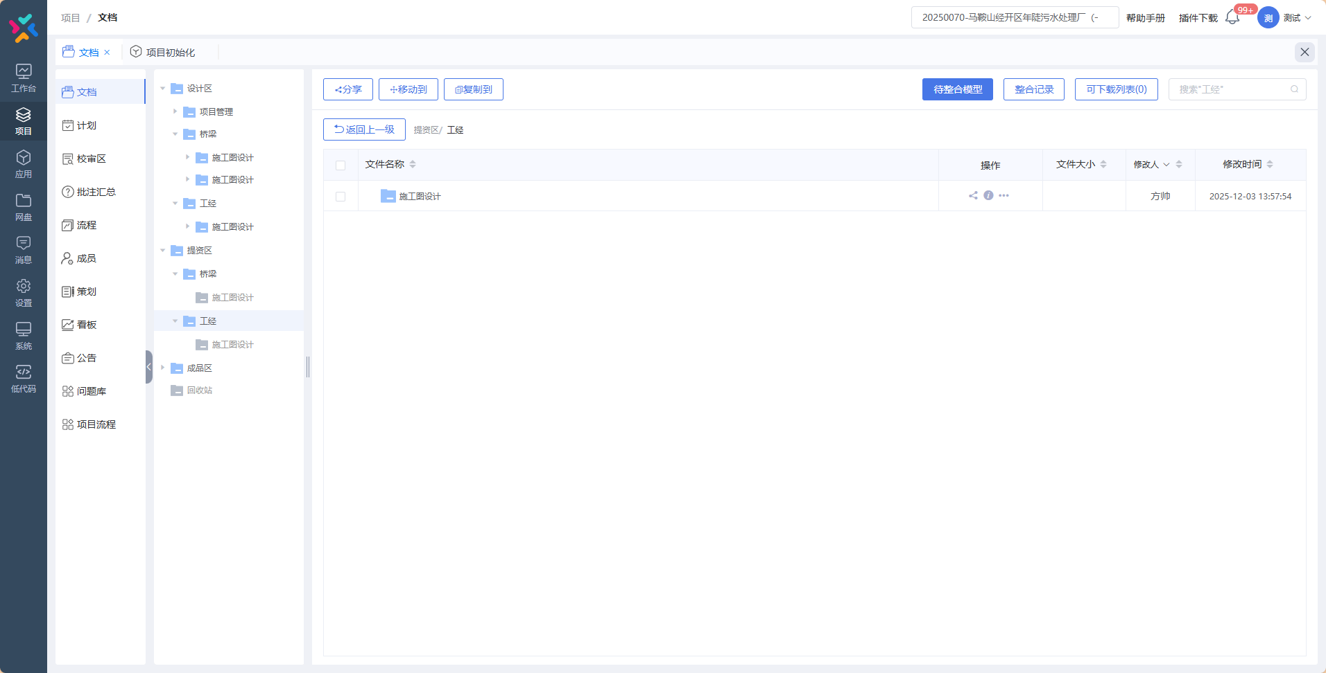
南京雨花台区沿江片（扬子江大道两侧）污水管网新建污水管道穿越京沪高铁、沪蓉铁路大胜关长江大桥建设工程 | 20250124 |  |  |  | 未策划
芜申运河观光带供水管道（汽车城-广汇大桥）穿越新长铁路工程 | 20240104 |  |  |  | 未策划
顺安河水环境建设下穿芜铜铁路桥孔工程 | 20240086 | 否 | 否 | 否
江苏沿海输气管道如东-盐城-滨海段A段工程下穿海洋铁路工程 | 20240085 |  |  |  | 未策划
泰州市新城~江防、园区~江防110千伏电力管道下穿新长铁路工程 | 20240074 | 否 | 否 | 否
震川西路（古城路-环城西路）改造工程勘察设计项目XC-KCSJ2标段 | 20210141 | 是 | 是 | 否 |  | 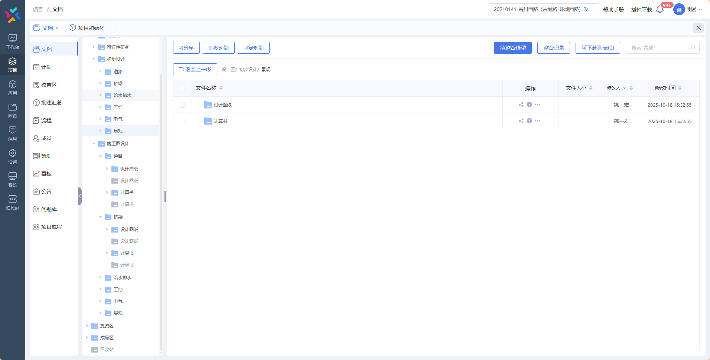 | 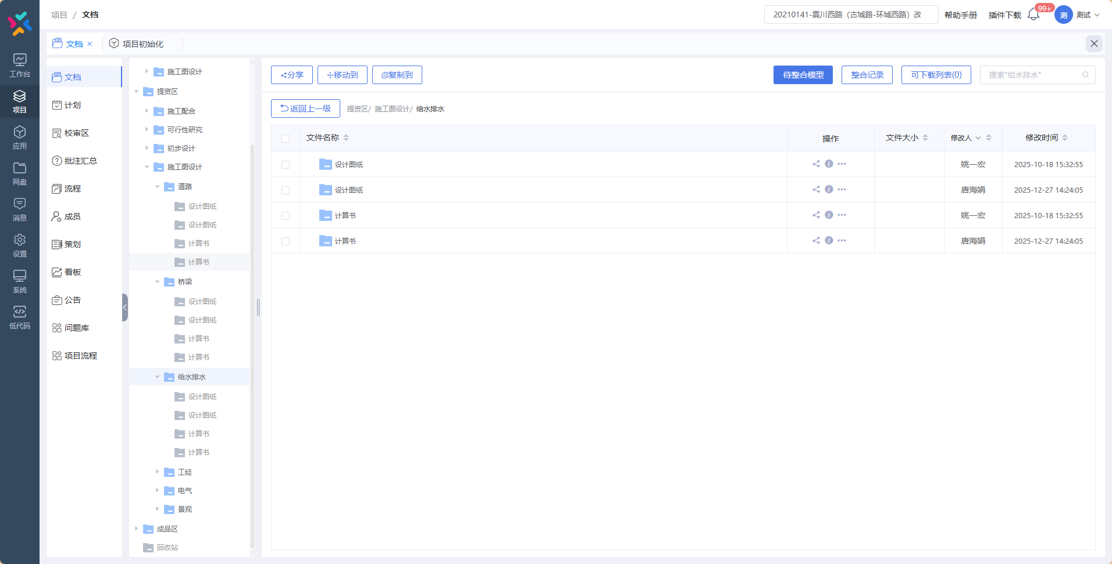
新城路（并蒂莲路-君子亭路）养护改善工程 | 20230067 |  |  |  | 未策划
增建江浦站附属用房工程 | QS-11 | 是 | 是 | 否 |  | 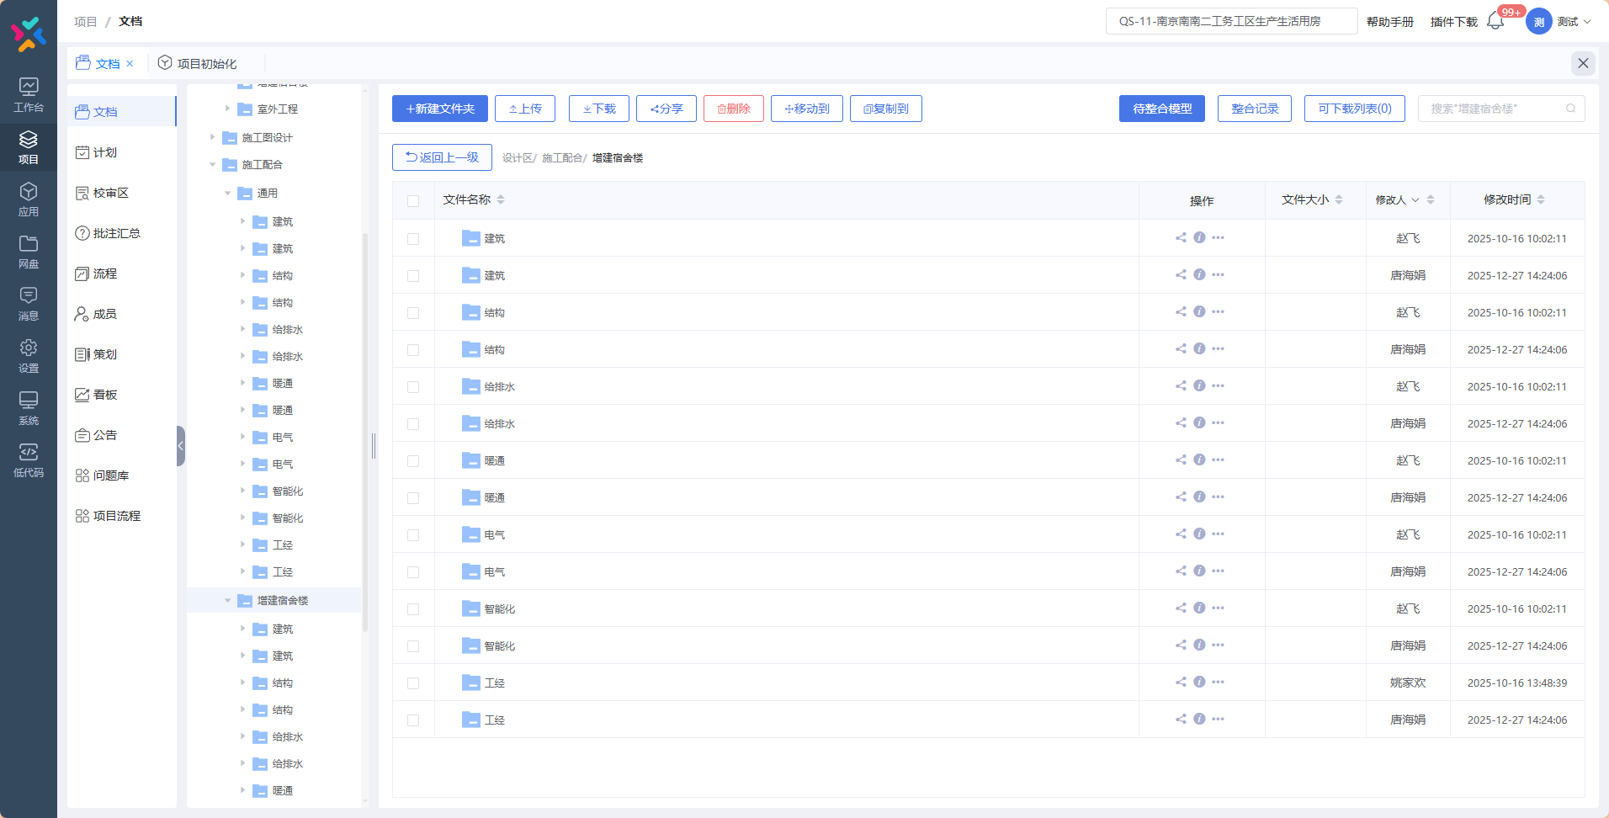 | 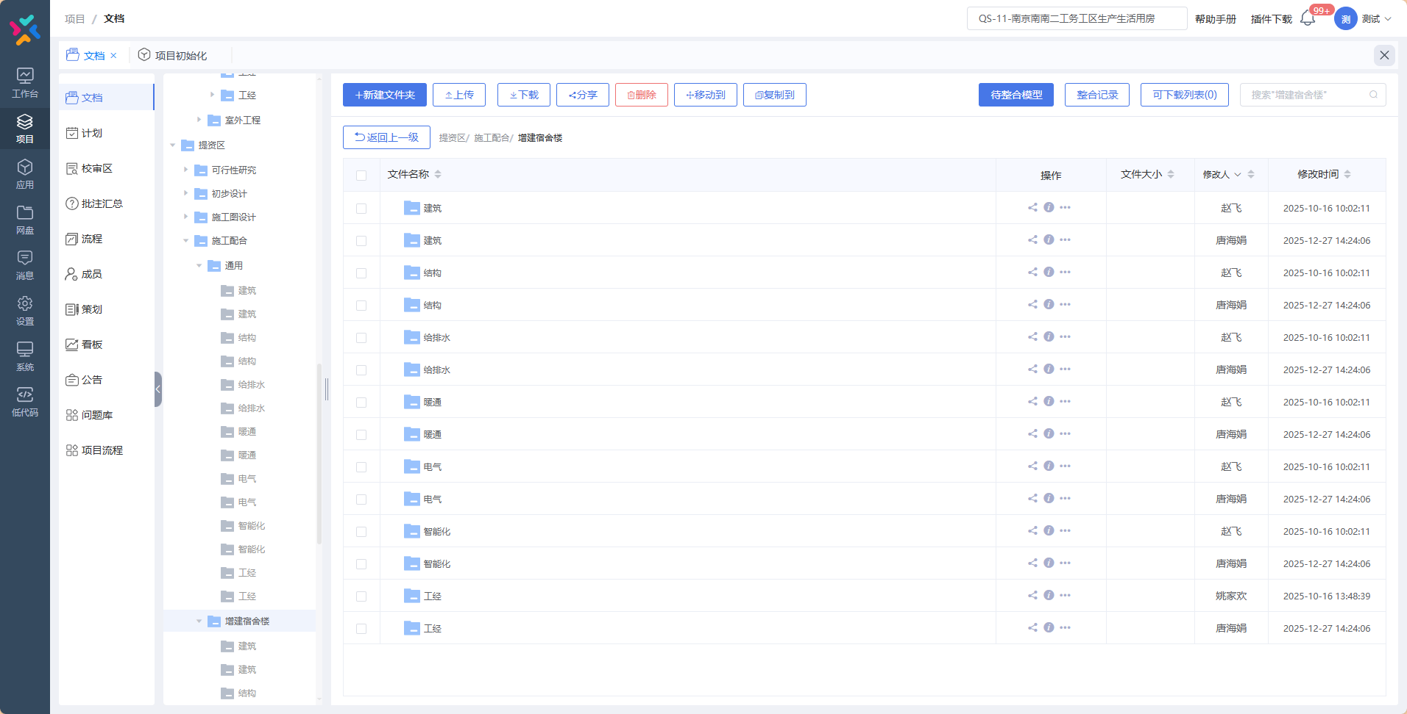
连云港赣榆港区铁路专用线二期正线工程 | 20250163 |  |  |  | 未策划
2025年上海局客站新增钢结构健康监测系统工程 | 20250121 |  |  |  | 未策划
G4013扬州至乐清高速公路金坛至宜兴段新建穿、跨越宁杭高铁立交工程 | 20250032 | 否 | 否 | 否
通州湾至常熟高速公路何市至白茆段下穿南沿江城际铁路、沪苏通铁路立交工程 | 20250167 | 否 | 否 | 否
连霍高速公路墟沟互通至林东枢纽段改扩建上跨新长铁路立交工程 | 20250166 | 否 | 否 | 否
宝应县S414（西泾线）下穿连镇铁路立交工程 | 2020-0287 | 否 | 否 | 否
356 省道 (浦口西江路至苏皖省界段 )下穿京沪高铁、沪蓉铁路立交工程 | 20220077 | 否 | 否 | 否
中广核迎江区长风乡渔光一体光伏复合项目新建110kV线路下穿宁安客专桥孔工程 | 20250168 | 否 | 否 | 否
绩溪县城区防洪排涝综合治理项目并行合福高铁安全评估 | 20250169 | 否 | 否 | 否
绩溪县城区防洪排涝综合治理项目下穿皖赣铁路工程 | 20250170 | 否 | 否 | 否
绩溪县城区防洪排涝综合治理项目并行皖赣铁路安全评估 | 20250171 | 否 | 否 | 否
新建上海至南京至合肥高速铁路 DN864mm仪长线及仪长复线输油管道下穿宁启铁路、西坝港区专用铁路工程 | 20230098-1 | 否 | 否 | 否
312国道无锡洛城大道至常州界段穿（跨）越新长铁路立交工程 | 20250149 | 否 | 否 | 否
沪渝蓉高铁江苏段（苏州）“三电”及管线迁改工程——沪通铁路太仓至四团段苏州地区110kV花鼎1626/花高1623线迁改下穿京沪铁路工程节点 | 20230164-1 | 否 | 否 | 否
沪渝蓉高铁江苏段（苏州）“三电”及管线迁改工程——江苏苏州沪通铁路二期项目35kV丰田33A/花东334线9#-13#迁改线路穿越京沪铁路工程 | 20230164-2 | 否 | 否 | 否
宣城市港口湾水库灌区渠道下穿皖赣铁路工程 | QS-020 | 否 | 否 | 否
264省道淮安段下穿新长铁路立交工程 | 20160003 | 否 | 否 | 否
S267泗阳段改扩建工程S1标段跨新长铁路立交工程 | 20160335 | 否 | 否 | 否
滁州市内城河闸站工程京沪上行线2274A#桥、下行线2274B#桥、联络线2275#桥和路基防护 | 20170059 | 否 | 否 | 否
铜陵市铜都大道上跨芜铜铁路桥梁扩建工程 | QS-021 | 否 | 否 | 否
312国道南京绕越高速公路至仙隐北路段改扩建仙新路互通下穿沪宁高铁和仙宁铁路立交工程 | 20170028 | 否 | 否 | 否
沪陕高速公路平潮至广陵段扩建工程主线高架上跨新长铁路立交桥 | 20180127 | 否 | 否 | 否
宣城市港口湾水库灌区渠道下穿宣杭铁路、皖赣铁路工程 | 20190067 | 否 | 否 | 否
无锡至太仓高速公路无锡至苏州段新建下穿京沪高铁丹昆特大桥立交工程 | 20190399 | 否 | 否 | 否
宣城解放河并行（下穿）宣杭铁路工程 | QS-022 | 否 | 否 | 否
茭陵一站引河整治下穿新长铁路工程 | QS-023 | 否 | 否 | 否
206国道徐州改线段穿（跨）越陇海铁路、京沪高铁立交工程 | 20190282 | 否 | 否 | 否
黄山市屯溪区草市花园安置区污水管下穿皖赣铁路工程 | QS-024 | 否 | 否 | 否
连云港至宿迁高速公路连云港段新建下穿连盐铁路、连镇铁路立交工程 | 20190204 | 否 | 否 | 否
南京百里风光带景观人行桥上跨仙宁铁路、宁芜铁路桥梁工程 | 20200180 | 否 | 否 | 否
芜湖赭山东路下穿合杭高铁、宁芜铁路改造工程安全评价报告 | QS-025 | 否 | 否 | 否
233国道丹阳段下穿京沪高铁丹昆特大桥立交工程 | QS-026 | 否 | 否 | 否
沪陕高速公路南通西站互通下穿通沪铁路南通西高架站特大桥立交工程 | QS-027 | 否 | 否 | 否
芜湖营盘山路下穿合杭高铁、宁安高铁和宁芜铁路改造工程安全评价报告 | QS-028 | 否 | 否 | 否
当涂县城镇污水处理设施及配套管网一期PPP项目新建污水管网穿越铁路工程 | QS-029 | 是 | 是 | 否 |  | 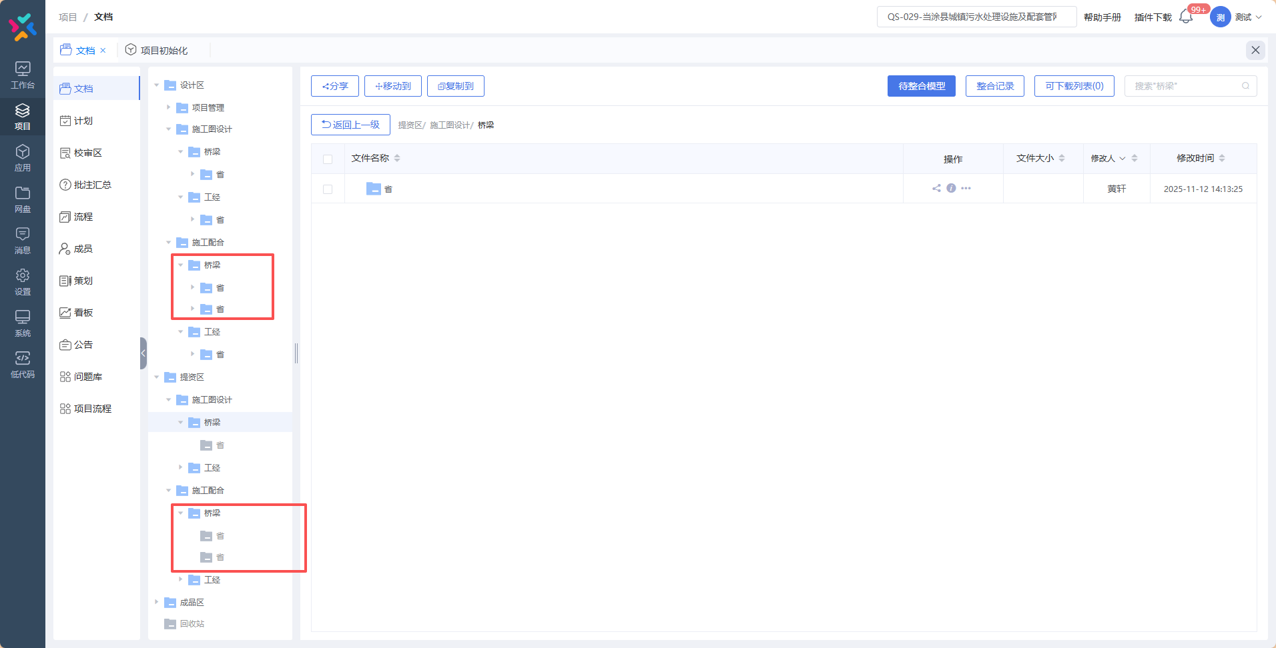
当涂县青山路(涂山大道-S208)及涂山大道(青山路-围乌路)新建燃气管下穿宁安客专桥孔工程 | 20220068 | 否 | 否 | 否
江苏省仪禄高速公路上跨宁启铁路立交工程 | 20190351-1 | 否 | 否 | 否
江苏省国家安全厅110kV燕聚2＃线15＃-17＃杆线迁移下穿京沪铁路工程 | QS-030 | 否 | 否 | 否
南京508省道上跨京沪高铁、沪蓉铁路立交工程 | QS-031 |  |  |  | 未策划
东阿县曙光街、省道S329官路沟桥扩建工程 | 20220041 | 否 | 否 | 否
110kV红牵9H9线#46~#50、显红9GC线#79~#75迁改（北沿江）下穿宁启铁路、在建沪渝蓉高铁工程 | 20230135 | 否 | 否 | 否
锡澄路快速化改造工程(顾桐路至江阴大道)穿(跨)越新长铁路立交工程 | 20230141 | 否 | 否 | 否
新亭大街与宁马市域（郊）铁路交叉节点隧道工程 | 20230141-1 | 否 | 否 | 否
S335湾荻路新淮至湾沚段改建下穿商合杭高铁立交工程 | 20230144 | 是 | 是 | 否 |  | 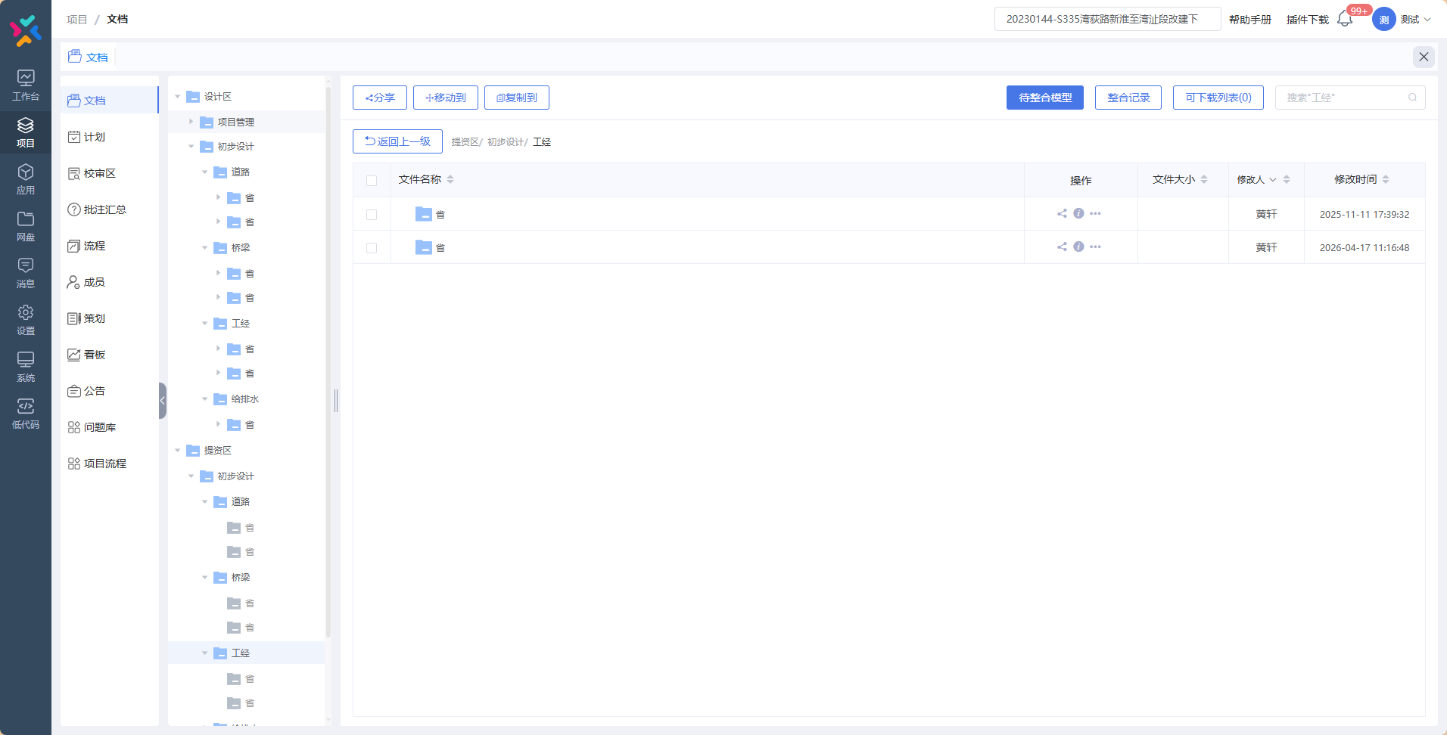
休宁县G530新塘至三里亭段改扩建上跨皖赣铁路桥梁工程 | 20230100 | 否 | 否 | 否
仙林污水处理厂异地扩建项目新建污水管下穿沪宁城际桥孔工程 | 20220081 | 否 | 否 | 否
川气苏配一期与金武管道联络线下穿京沪铁路、沪宁城际工程 | 20230147 | 是 | 是 | 否 |  | 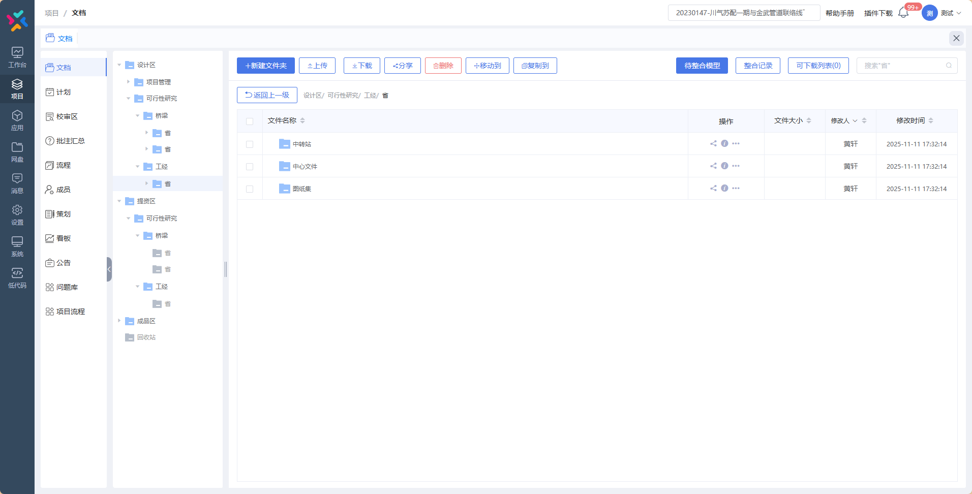
金陵村象山地块保障房项目涉铁技术咨询 | 20240006 | 否 | 否 | 否
金燕路西侧地块保障房建设项目涉铁技术咨询 | 20240007 | 否 | 否 | 否
金燕路西侧地块保障房建设项目A地块涉铁（预制桩)技术咨询 | 20240013 | 否 | 否 | 否
金陵村象山地块保障性住房项目涉铁(预制桩)技术咨询 | 20240014 | 否 | 否 | 否
南京仙林污水处理厂异地扩建尾水管下穿京沪铁路工程 | 20230044 | 否 | 否 | 否
宣城开发区第二污水处理厂新建污水管下穿皖赣铁路、商合杭高铁工程 | 20230041 | 否 | 否 | 否
南京市天和路下穿京沪高铁立交工程 | 20210134 | 否 | 否 | 否
淮安市涟水县电力管下穿连镇客专涟水特大桥桥孔工程 | 20240021 | 否 | 否 | 否
淮安市涟水县通信管线下穿连镇客专涟水特大桥桥孔工程 | 20240022 | 否 | 否 | 否
淮安市涟水县燃气管下穿连镇客专涟水特大桥桥孔工程 | 20230156 | 否 | 否 | 否
南通110kV电力管下穿通沪铁路南通西高架站特大桥工程 | 20220083 | 否 | 否 | 否
春江路（丽园路-辽河路）工程下穿京沪高铁立交工程 | 20240045 | 是 | 是 | 否 |  | 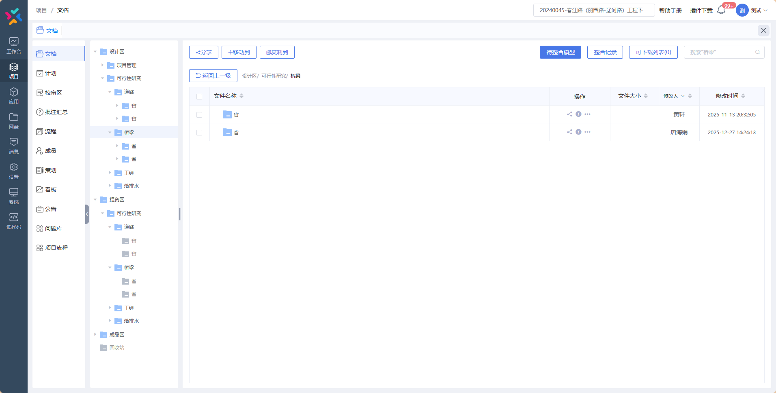
数字经济创新园道路二道路工程施工图设计涉铁技术安全评估 | 20240046 | 否 | 否 | 否
佳营南路与广景路衔接工程涉铁技术安全评估报告 | 20240052 | 否 | 否 | 否
沈海高速公路赣榆至灌云北段扩建上跨陇海铁路、下穿徐连高铁立交工程 | 20240107-1 | 否 | 否 | 否
沈海高速公路赣榆至灌云北段扩建下穿包庄联络线立交工程 | 20240107-2 | 否 | 否 | 否
沈海高速公路赣榆至灌云北段扩建灌云北枢纽下穿青盐铁路立交工程 | 20240107-3 | 否 | 否 | 否
沪武高速公路扩建常州经开区段配套工程-并行沪宁沿江高速铁路咨询服务 | 20250049-1 |  |  |  | 未策划
沪武高速公路扩建常州经开区段配套工程-中吴大道下穿沪宁沿江高速铁路咨询服务 | 20250049-2 |  |  |  | 未策划
瓦殿~汤泉35千伏线路改造下穿永全铁路工程 | QS-032 | 否 | 否 | 否
淮安高铁基础设施段新增24m无砟简支箱梁 | 20250069 | 否 | 否 | 否
沭阳县快速路道路绿化工程 | 20250172 |  |  |  | 未策划
淮安荣轩再生资源厂区改造项目 | 20250179 | 否 | 否 | 否
淮安荣轩再生资源厂区改造项目涉铁安全评估 | 20250181 | 是 | 是 | 否 |  | 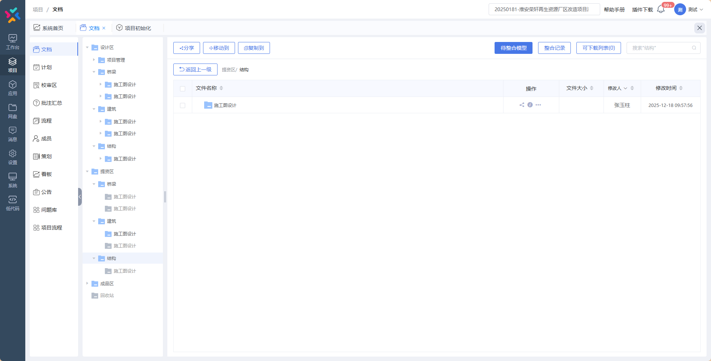
南通乐润新能源墩头镇渔光互补项目110千伏送出工程下穿宁启铁路工程 | 20250182 | 否 | 否 | 否
宣城市叠翠东路到西部化工园区700供水管道下穿皖赣铁路工程 | 20250183 | 否 | 否 | 否
阜阳西站新建安检查获物品仓库 | 20250184 | 否 | 否 | 否
中广核迎江区长风乡渔光一体光伏复合项目新建110kV线路下穿在建长风港专用线桥孔工程 | 20250185 | 否 | 否 | 否
126省道南京段改扩建下穿京沪高铁、沪蓉铁路、宁安客专立交工程 | 20250187 | 是 | 否 | 否 | 设计区是否多了这两个文件夹，产品确认 | 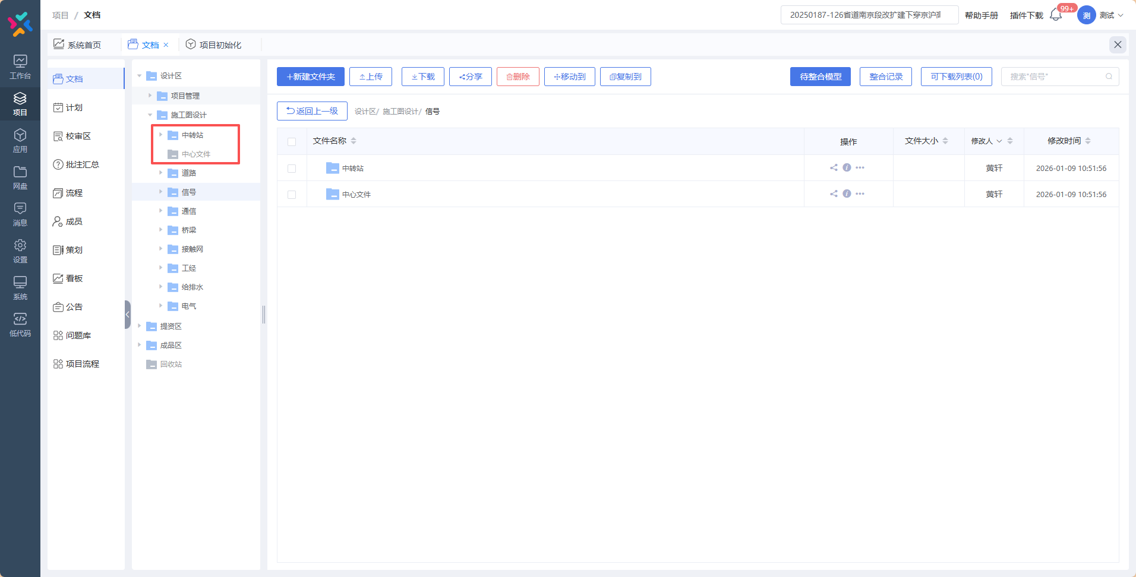
扬州市苏北成品油管道新建φ355.6mm无缝钢管下穿在建沪渝蓉高铁通泰杨特大桥桥孔工程 | 20250190 | 否 | 否 | 否
泰州市青年北路北延下穿宁启铁路立交工程 | 20250077 | 是 | 是 | 否 | 提资区少一个阶段 | 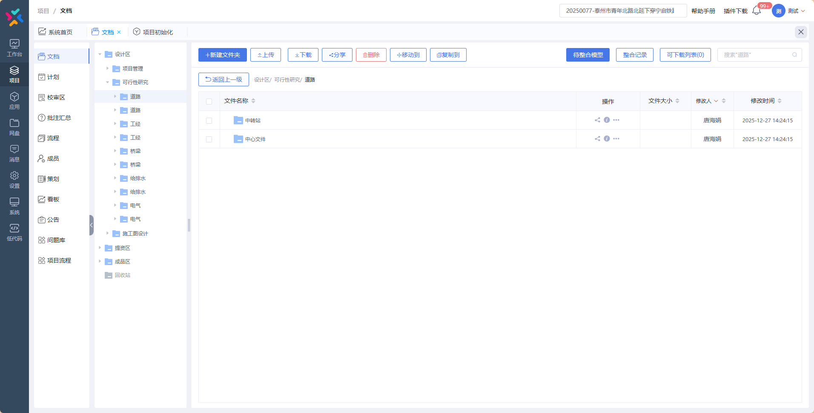 | 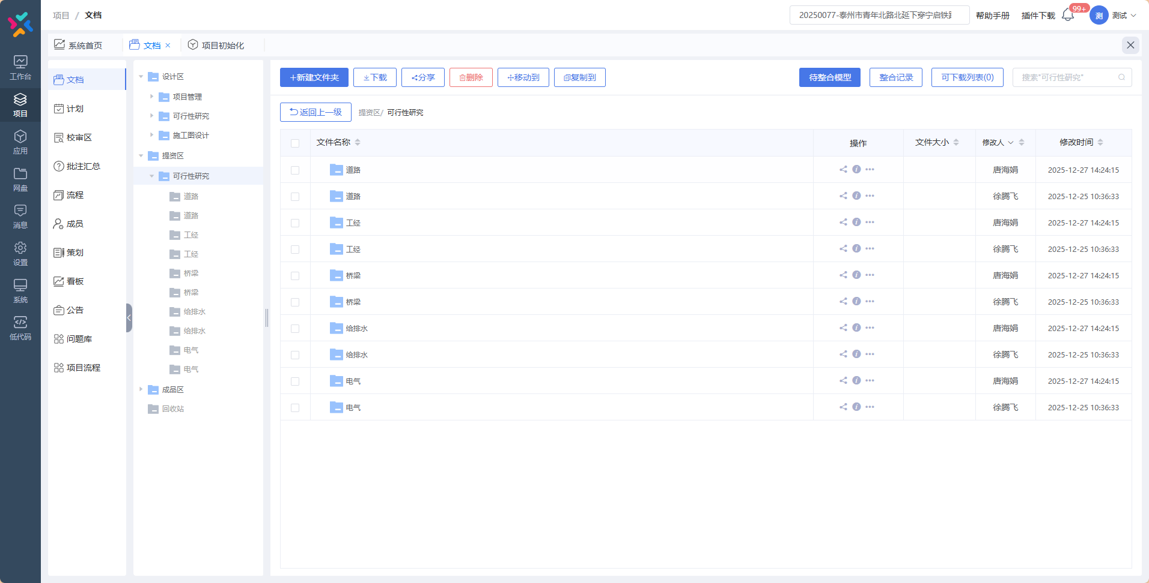
长深高速公路溧阳至苏浙省界段扩建下穿宁杭高铁、上跨新长铁路立交工程 | 20250107 | 否 | 否 | 否
上铁物资公司南京尧化门金属制品生产基地消防设施补强 | 20250193 | 否 | 否 | 否
测试20251227001 | 20251227001 |  |  |  | 无该项目
2026年房建段给水及消防管道大修项目 | 20250194 | 否 | 否 | 否
连霍高速林东枢纽至苏皖省界段扩建工程上跨京沪铁路立交工程 | 20210024 |  |  |  | 未策划
连霍高速林东枢纽至苏皖省界段扩建工程下穿京沪高铁立交工程 | 20210025 |  |  |  | 未策划
景观体育公园内新建人行天桥并行合杭高铁芜湖长江公铁大桥工程 | 20260005 |  |  |  | 未策划
20260113测试项目 | 1 |  |  |  | 无该项目
上线验证项目 | 20160115 | 否 | 否 | 否
测试20260115001项目信息变更 | 2026-001-JZ |  |  |  | 无该项目
20260116上线复测项目（变更） | QS-2026-001-GG | 否 | 否 | 否
20250116测试项目 | QS-2026-002-GG |  |  |  | 无该项目
测试-12345 | QS-2026-004-SZ |  |  |  | 无该项目
南京西调车场改造客车存放基地工程 | 2026-007-GG | 否 | 否 | 否
扬州市苏北成品油管道 新建Φ355.6mm无缝钢管下穿既有连镇客专跨宁启铁路桥桥孔工程 | 20250190 | 否 | 否 | 否
徐州电务段2026年度道岔大修电务配套改造 | 2026-012-GG | 否 | 否 | 否
南京电务段南京东驼峰尾部停车控制器更新 | 2026-011-GG | 否 | 否 | 否
广德皖能天然气有限公司新建天然气管道下穿宣杭铁路工程 | 2026-008-SZ | 否 | 否 | 否
南京东机辆段污水管道整治 | 2026-014-GG | 否 | 否 | 否
南京市经五路立交慢行系统改造上跨京沪铁路、下穿沪宁高铁立交工程 | 2026-006-TL | 否 | 否 | 否
洋河货场消防管网整治 | 2026-021-GG | 否 | 否 | 否
235国道南京江北新区新集至花旗营段下穿在建宁淮城际铁路立交工程 | 2026-017-TL | 否 | 否 | 否
连云港徐圩港区疏港航道整治下穿徐圩支线工程 | 2026-030-TL |  |  |  | 无该项目
连云港区疏港航道整治下穿徐圩铁路、上合组织（连云港）国际物流园专用铁路工程 | 2026-029-TL |  |  |  | 无该项目
宿连航道连云港段二级航道整治下穿连盐铁路工程 | 2026-028-TL |  |  |  | 无该项目
上高路（二期）拓宽改造工程 | 2026-024-TL |  |  |  | 无该项目
宿迁110kV南洋7M34线、六北7M62线迁改下穿徐盐客专桥孔 | QS-2026-005-SZ | 否 | 否 | 否
南京站南站房7部自动扶梯更新项目 | 2026-032-GG | 否 | 否 | 否
南京东机辆段机车检修库前整备棚改造工程 | 2026-033-GG | 否 | 否 | 否
芜湖市境内芜铜铁路全封闭困难地段增建立交工程（K33+916节点） | 2026-027-TL | 否 | 否 | 否
测试-0309 | QS-2026-ceshi01-JZ | 否 | 否 | 否
京沪线固镇2#电源线、芦岭站场电源线大修 | QS-2026-007-GG | 否 | 否 | 否
京沪线浦镇站低压设备大修 | QS-2026-011-GG | 否 | 否 | 否
228国道如东段（洋骑线）下穿海洋铁路马丰河特大桥立交工程 | 2026-031-TL | 否 | 否 | 否
山东济南公益性农产品大宗交易批发市场(一期项目)平安片区Apa02-06期地块工程总承包(EPC) | 2026-022-JZ | 否 | 否 | 否
126省道牛首山辅道下穿京沪高铁、沪蓉铁路、宁安客专立交工程 | 2026-036-TL | 否 | 否 | 否
南京市六合~横梁35kV线路改造下穿宁启铁路建设工程 | 20250142 | 否 | 否 | 否
江苏省东海高新技术产业开发区新建管网下穿徐连高铁、陇海铁路工程 | 2026-038-TL | 否 | 否 | 否
铜陵市辖内芜铜铁路全封闭困难地段增建立交工程（芜铜线K59+923节点） | 2026-039-TL | 否 | 否 | 否
黄山市歙县皖赣铁路全封闭困难地段“平改立”工程 | 2026-040-TL | 否 | 否 | 否
南京北站枢纽经济区朱家山河路一期下穿在建沪渝蓉铁路立交工程 | 2026-041-TL | 否 | 否 | 否
扬州东站”三电“迁改及给水管线迁改工程 | QS-2026-018-GG | 否 | 否 | 否
马鞍山市老城区污水管网补短板下穿马钢铁路专用线工程 | 2026-037-TL | 否 | 否 | 否
启扬高速公路扬州西北绕城段扩建工程 | 2026-042-TL | 否 | 否 | 否
通盛大道下穿铁路通道工程 | 20210059 |  |  |  | 未策划
南京市浦口区泰山街道黄姚产业园项目综合管线下穿林浦铁路工程 | 2026-045-TL | 否 | 否 | 否
江阴市110kV迎瑞变配套出线工程及DN800mm供水管下穿沪宁沿江高铁桥孔工程 | 2026-046-TL | 否 | 否 | 否
盐城市滨海润电东坎渔光互补光伏发电新建35kV电力线下穿连盐铁路桥孔工程 | 2026-047-TL | 否 | 否 | 否
马鞍山市中心城区污水处理系统厂厂联动工程新建DN450mm污水管下穿宁芜铁路工程 | 2026-044-TL | 否 | 否 | 否
扬州市苏北成品油管道 新建Φ355.6mm无缝钢管下穿在建沪渝蓉高铁通泰扬特大桥桥孔工程 | 2026-043-TL | 否 | 否 | 否
沪宁城际中继7~昆山南区间室外设备更新改造工程 | 2026-049-TL |  |  |  | 无该项目
芜湖火龙岗至湾里贯通线迁改工程 | QS-2026-037-TL | 否 | 否 | 否
苏州维管段26年苏州北站外电源线路迁改工程 | QS-2026-017-GG | 否 | 否 | 否
南京西站新水厂铁路电力设备迁改工程 | QS-2026-038-TL | 否 | 否 | 否
潍宿高铁3标铁路电力迁改及视频基站迁建工程 | QS-2026-039-TL | 否 | 否 | 否

